Taul1
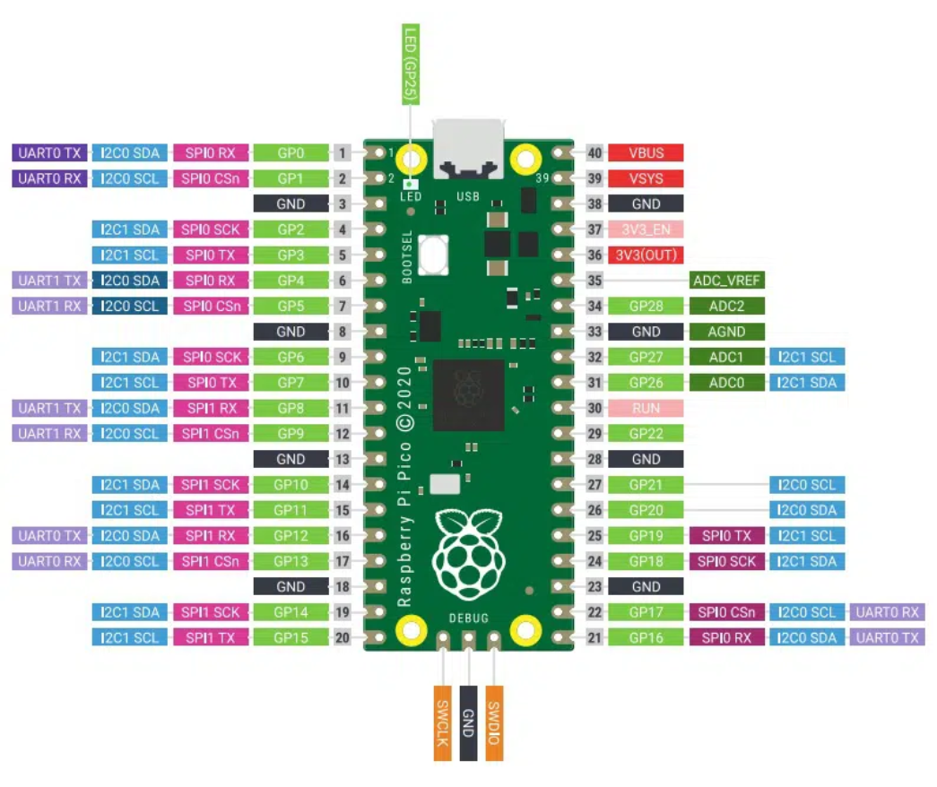
Project PIN map:

#----- PIEZO #1 -----# |  |  | #----- GND SUPPLY -----#
GND | GND |  | GND @ PIN 38
SIGNAL | GPIO_0 | # Board PIN n. 1

#----- SPEAKER #2 -----# |  |  | #----- 3.3V SUPPLY -----#
GND | GND |  | 3V OUT @ PIN 36
3V | 3V
SIGNAL | GPIO_0 | #Board PIN n. 1

#----- ACTIVITY LED -----#
GND - resistor | GND
CONTROL | GPIO_2 | #Board PIN n. 4

#----- SHUFFLE BTN -----#
GND | GND
SIGNAL | GPIO_1 | #Board PIN n. 2

#----- KEYBOARD -----#

#----- C (1st left) -----# |  |  | #----- D (2nd left)-----# |  |  | #----- Ef (3rd left) -----# |  |  | #----- F (4th left) -----#
GND | GND |  | GND | GND |  | GND | GND |  | GND | GND
SIGNAL | GPIO_16 | #Board pin n. 21 | SIGNAL | GPIO_22 | #Board PIN n 29 | SIGNAL | GPIO_27 | #Board PIN n. 27 | SIGNAL | GPIO_28 | #Board PIN 34

#----- OCTAVE DOWN -----# |  |  | #----- OCTAVE UP -----#
GND | GND |  | GND | GND
SIGNAL | GPIO_18 | #Board PIN n. 24 | SIGNAL | GPIO_18 | #Board PIN n. 24

